关系图
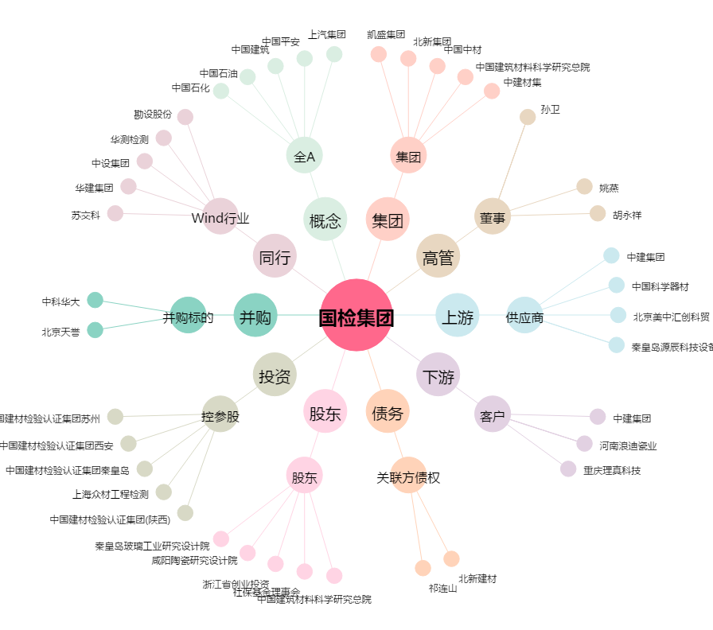
国检集团[603060.SH] - 关系概览图

